画面レイアウト
退会・変更画面
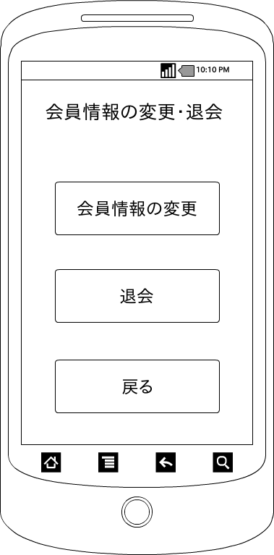

 | 画面項目
 | 項目タイプ | 名称 | 編集 |  | 必須 |  | 内容（概要）
 | ボタン | 退会 |  | ー |  | ー | 本当に退会してもよろしいですか？（OKorキャンセル)をダイアログで表示する

 | ボタン | 変更 |  | ー |  | ー | 会員情報変更画面に遷移する

 | ボタン | OK |  | ― |  | ― | DBに登録されている自分の会員情報を削除しログイン画面に遷移する。

 | ボタン | キャンセル |  | ― |  | ― | 処理を終了する

 | ボタン | 戻る |  | ー |  | ー | メニュー画面に遷移する

